시트1
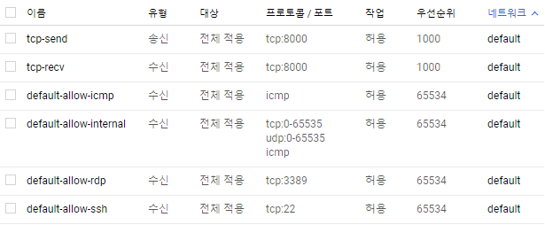
페북 로그인 같은 소셜 로그인 X, 자체 로그인 DB만 가지고 구현하는 쪽으로
REST type | URL | params/body(request) | response | 프론트 | 백엔드에서의 처리 사항

Login protocol
POST | /login | userid, pw | success: true/false, uid | 로그인 | true 일 경우 세션 생성(true/false)
GET | /logout |  | success: true/false | 로그아웃 | 세션 초기화

Register protocol
POST | /register | userid, pw, phone number | success: true/false text: error information | 회원가입 | 새로운 유저 추가
POST | /register/edit | userid, pw, phone number | success: true/false text: error information | 회원정보수정 | 유저 정보 수정
POST | /register/delete | userid, pw | success: true/false | 회원탈퇴 | 유저 정보 삭제

Recommand protocol
POST | /recommand/by-user | userid | list of beerid | 사용자 기반 추천 | 협업 필터링 알고리즘 적용해서 반환
POST | /recommand/by-beer | beerid | list of beerid | 특정 맥주와 유사한 맥주 추천받기 | 군집화 기반으로 맥주 리스트 반환
GET | /recommand/beerinfo-register |  | beerid beername beerimage | 회원가입 직후 시행하는 맥주 선호도 설문조사 (n회 반복) | 적당히 표준/대표적인 맥주 목록에서 임의로 하나 반환
POST | /recommand/update-preference | userid, beerid, score | success: true/false | 해당 맥주에 대한 별점 매기기 | 별점 업데이트

search protocol
GET | /search/{beername} |  | beername beerimage ABV IBU SRM | 이름으로 맥주 검색 | 맥주 정보 반환
GET | /search/{beerid} |  | beername beerimage ABV IBU SRM | (Recommand 등의 상황에서) beerid 로부터 맥주정보 얻어올 때 | 맥주 정보 반환

advertisement protocol
GET | /advertisement |  | image, ad url | 광고창 | 무작위 광고 송출

column(칼럼) protocol
GET | /column/{cid} |  | html file | 칼럼 읽기 | 칼럼 반환

 | TCP, 5000번 포트로 송/수신

